2019.8-2020.3模拟交易记录
文华模拟交易账户报告期初500万（8.19-9.19）
 |  | 商品 | 开仓 | 设置止盈止损 | 平仓 | 总盈利 | 盈亏 | 八九月：贵金属板块维持看涨，工业品板块谨慎看空，农产品板块三季度存在下跌可能性
已平仓 | 农副 | 豆粕2001 | 2915空1% | 2830/2960 | 止损平2960 | -0.10% | -5880 | 临近交割，豆粕期现价差维持稳定，市场成交清淡，没有利多消息，选择做空，关注贸易谈判影响。
 |  | 红枣1912 | 10745多4% |  | 止损平10540 | -1.50% | -74000 | 红枣现货市场成交较清淡，但预期四季度红枣消费正常上行，目前缺少上涨题材，多单等待。
 |  |  | 10700空4% |  |  |  |  | 没有出现预期上涨题材，且多单以止损出局，选择反手做空红枣使回归现货。
 |  | 苹果1910 | 9416空5% | 8300/9550 | 8400 | 3.00% | 140000 | 新季苹果上市出现高开低走现象，质量担忧，供应显充足，现货3.5-4元/斤，10月面临交割，期货高升水，做空苹果10合约，目标价格8500附近。
 |  | 鸡蛋2001 | 4443空5% | 4100/4490 | 4490 | -0.30% | -20000 | 现货蛋价5.4元左右/斤，基差较大出现极值，但是近期备货需求即将结束，参考往年季节性变化，轻仓试空，若后期基差继续缩小，则加仓空单。
 | 工业相关 | 橡胶2001 | 11475空2% | 10500/11700 | 止损平11665 | -0.34% | -17100 | 看跌橡胶9月交割，带动远月下跌
 |  | 铜1911 | 46410空5% | 44000/46900 | 止损平46900 | -0.20% | -10200 | 国内外铜套利利润变窄，二季度需求和上半年利润表现较差，预计内外价差仍有进一步缩小空间，轻仓做空国内主力铜合约。
 |  | 铁矿石2001 | 590空3% | 550/614 | 止损平614 | -0.40% | -20700 | 铁矿石冬季需求预期回归合理，仍然看空等待目标价格550附近，但近期有空头平仓风险，短期做空。
 |  | 郑醇2001 | 2160多5% | 2300/2130 | 止盈2210 | 0.40% | 200000 | 如果九月需求出现好转迹象，存在价格快速上涨可能性，甲醇九月面临装置检修，在库存高企背景下有短期反弹空间，选择短期做多。
 | 贵金属 | 白银1912 | 4220多3% | 4800/4200 | 止盈4820 | 2.50% | 120000 | 黄金面临多头平仓风险，谨慎追高，做空金银比价回归合理水平，做多白银远月，防范政策层面刺激能源化工商品需求压制贵金属上涨。
 |  |  | 4600多3%
当前持仓 | 工业品 | 螺纹2001 | 3500空8% | 3560止损 |  | 3.00% | 83000 | 前期利多消息抬升螺纹钢价格，长期来看，目前是合适的做空机会，逢高沽空。
 |  | 铜1911 | 47240空6% | 47550止损 |  | 0.10% |  | 国内外铜套利利润变窄，二季度需求和上半年利润表现较差，预计内外价差仍有进一步缩小空间，轻仓做空国内主力铜合约。
总盈亏 |  |  | 持仓14% |  |  | 5.20% | 260000

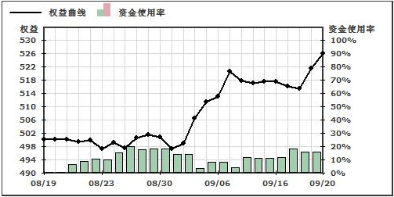
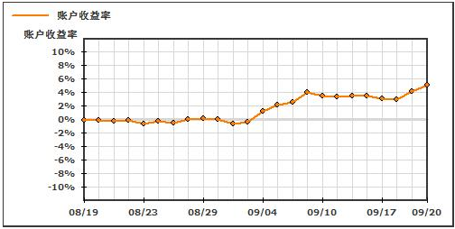
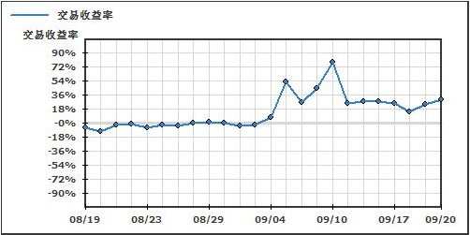
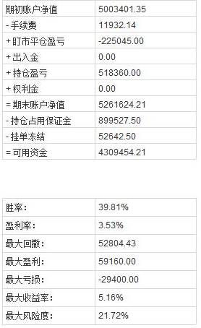

2020年 | 投机逻辑
1月 | 2019年12-1月份：宏观方面，国内股票商品市场在逐渐接受政策层面一季度积极的财政货币政策的观点，外围股市也表现很好，从PPI有企稳迹象和CPI的不断升温，存在宏观转好的可能，农产品中油脂油料有棕榈油减产的因素，工业品能化出现沙特地缘冲突的驱动，有短期过热迹象，计划做多商品，空A50指数。
 | 12月20日，油脂市场以棕榈油为首带动继续上涨，远月报价基差很高，6000买入p2005持有，菜油上加拿大进口事件还有交易空间，前期OI5-9正套平仓oi2009,单边持有oi2005。1月8日，产量和进出口数据公布，在预期之内，认为此时市场表现过热出现减仓现象，因此多头平仓。1月20日，棕榈油价格回落至6000，利多利空消息矛盾，不清楚后续判断。
 | 12月30日，基于降息预期和沙特政治制裁事件，4350买入白银，能化商品中在交易平衡表预期宽松和短期内供给危机驱动的矛盾，选择追随短期上涨，3000持有沥青，同时根据新装置实际投产因素在7500价格卖出pp2005，事件发酵至1月10日，避险情绪消散，白银回落平仓，沥青3300获利平仓，pp2005跟随上涨止损一半。

3月 | 2020年3月2日，疫情发生但没有认识到其扩散的严重性，认为国内控制住很快将恢复需求，农产品上来看，预期疫情好转，4.5月鸡蛋需求恢复正常，蔬菜价格止跌企稳，预计5月套保价格在3550，因此3400持有jd2005多头，3月15日，疫情冲击远大于预期，学校等消费端从淘汰数据和补栏情况推断，jd2005需求未如期恢复，现货趋于弱势，高基差，政策利多程度不够，之后基差收窄，止损，继续等待做多机会；
 | 3月10日，在工业品分析中，建材市场短流程生产陷入亏损，累库速度变慢，政策利多预期仍在，基差中性，认为短期上涨结束要等被动去库存结束，铁矿石到95美元有阻力，短期内受到外部下跌带动在3400持有多头，但钢厂挺价行为仍改变不了短期需求疲弱，止损。

